Locations
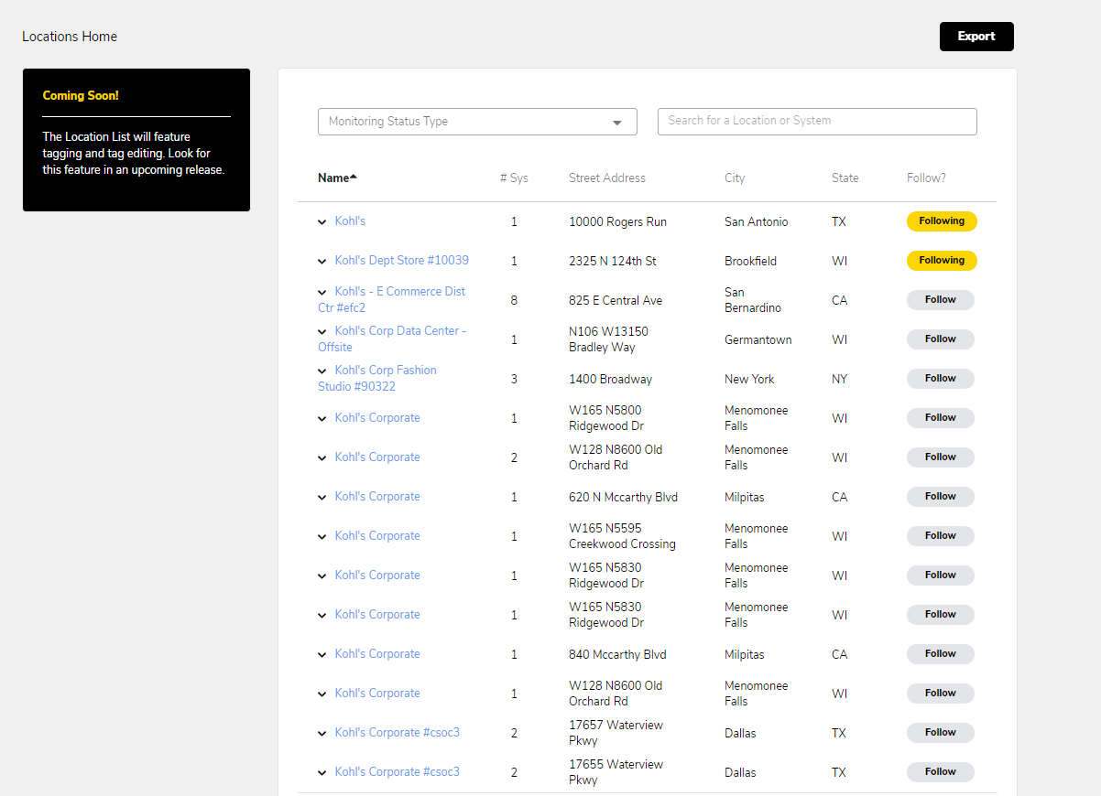
1
2

3
4
5

6

7

8

**StartData**
Screen | Section | English | Finnish | Tag
Locations | 1 | Locations Home | Kohteet | Global_LocationsHome
Locations | 2 | Export | Viedä | Global_Export
Locations | 3 | Coming Soon! | Tulossa pian! | Locations_ComingSoon
 |  | The Location List will feature tagging and tag editing. Look for this feature in an upcoming release. | Sijaintiluettelossa on merkinnät ja tagien muokkaaminen. Etsi tämä ominaisuus tulevasta julkaisusta. | Locations_List
Locations | 4 | Monitoring Status Type | Monitoroinnin tilan tyyppi | Locations_MonitoringStatusType
 |  | All | Kaikki | Locations_All
 |  | Active | Aktiivinen | Locations_Active
 |  | Pending | Odottaa | Locations_Pending
 |  | Service Only | Vain palvelu | Locations_ServiceOnly
Locations | 5 | Search for a Location or System | Etsi sijainti tai järjestelmä | Locations_SearchLocationOrSystem
Locations | 6 | Name | Nimi | Locations_Name
 |  | # Sys | # Jär. | Locations_SystemsNumber
 |  | Street Address | Katuosoite | Global_StreetAddress
 |  | City | Kaupunki | Global_City
 |  | State | Osavaltio | Global_State
 |  | Follow? | Seuraa? | Global_FollowQuestionMark
Locations | 7 | Following | Seurata | Global_Following
 |  | Follow | Seuraa | Global_Following
Locations | 8 | Rows per page: | Rivit sivua kohti: | Global_RowsPerPage
**EndData**

